出典情報（糖尿病）
指標一覧および出典情報
 | 連番 | 指標番号 | 指標名 | 定義詳細 | 国表 | 都道府県表 | 二次医療圏表 | 市区町村表 | 出典 | SPO分類 | 備考
 | 1 |  | 地域コード |  | NA | 1 | 1 | 1 |  | B | 都道府県表：都道府県コード、二次医療圏表：二次医療圏コード、市区町村表：市区町村コード
 | 2 |  | 地域名 |  | NA | 1 | 1 | 1 |  | B
 | 3 |  | 都道府県コード |  | NA | NA | 1 | 1 |  | B
 | 4 |  | 都道府県名 |  | NA | NA | 1 | 1 |  | B
 | 5 |  | 二次医療圏コード |  | NA | NA | NA | 1 |  | B
 | 6 |  | 二次医療圏名 |  | NA | NA | NA | 1 |  | B
 | 7 |  | 人口 |  | 1 | 1 | 1 | 1 | 令和2年国勢調査 | B
 | 8 | 糖O-0101 | 糖尿病が強く疑われる者の数 | ヘモグロビンA1c(NGSP) 値が 6.5% 以上、又は「糖尿病治療の有無」に「有」と回答した者を「糖尿病が強く疑われる者」とし、その性・年齢階級別の割合に総務省統計局「人口推計（令和元年 10 月１日現在）」の性・年齢階級別の全国推計人口を乗じたものを合計することで全国推計値を算出 | 1 | NA | NA | NA | 令和元年度国民健康・栄養調査 総務省統計局「人口推計（令和元年 10 月１日現在）」 | O
 | 9 | 糖O-0102 | 重症低血糖の発生（糖尿病患者1年あたり） | 以下の定義で算出： 分子：1 年間で糖尿病薬処方が 1 度以上あり、かつ、低血糖病名と同時に 50 ％ブドウ糖静脈注射がされている患者数 分母：1 年間で糖尿病薬処方が 1 度以上あった糖尿病患者数 該当するコード：低血糖病名（備考参照） | NA | NA | NA | NA | 厚生労働省「NDB（National Data Base）」（令和2年度診療分） 個票解析 | O | 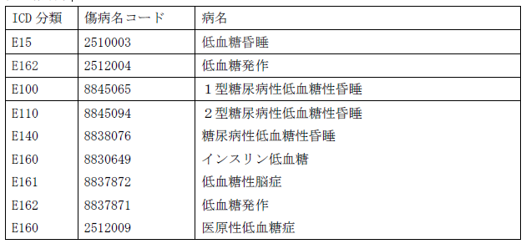 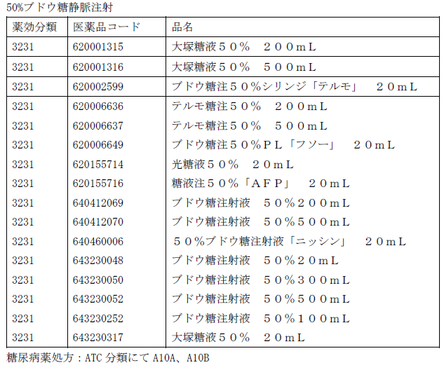
 | 10 | 糖O-0103 | 糖尿病腎症に対する新規人工透析導入患者数 | 原疾患が糖尿病性腎症である新規透析導入患者数 | 1 | 1 | NA | NA | 日本透析医学会「わが国の慢性透析療法の現況」2021年12月31日現在 | O
 | 11 | 糖O-0104 | 糖尿病患者の下肢切断の発生（糖尿病患者1年あたり） | 収集方法の検討がのぞまれる指標 | NA | NA | NA | NA |  | O | 研究班で検証の上、定義の精緻化を行うべく検討中 【出典候補】厚生労働省「NDB（National Data Base）」（令和2年度診療分）
 | 12 | 糖O-0105 | 糖尿病網膜症による失明数 | 収集方法の検討がのぞまれる指標 | NA | NA | NA | NA |  | O | 視覚障害での障害者手帳発行数（交付台帳登載数）により把握できる可能性がある 【参考】全都道府県の福祉事務所からデータを収集し実態把握を行った先行研究 https://mhlw-grants.niph.go.jp/system/files/report_pdf/202111036A-buntan9.pdf
 | 13 | 糖O-0106 | 糖尿病の年齢調整死亡率（男） | 当該年の人口動態統計死亡数を当該年の人口で除した死因別年齢階級別粗死亡率及び基準人口(昭和60年の国勢調査人口を基に補正した人口)を用いて、以下の式で算出： Σ（（年齢5歳階級別、糖尿病を死因とする粗死亡率）×（基準人口の当該年齢階級の人口））／基準人口の総数 | 1 | 1 | NA | NA | 人口動態特殊報告（平成27年 都道府県別年齢調整死亡率） | O
 | 14 |  | 糖尿病の年齢調整死亡率（女）
 | 15 | 糖O-0107 | 糖尿病治療における患者QOLや治療満足度 | 収集方法の検討がのぞまれる指標 | NA | NA | NA | NA |  | O | 既存の指標例が参考になりうる 【参考】糖尿病治療に関連するQOL指標例 ・DTR-QoL（Diabetes Therapy-Related Quality of Life） https://www.jstage.jst.go.jp/article/tonyobyo/61/6/61_367/_pdf/-char/ja ・PAID質問票 http://www.med.oita-u.ac.jp/oita-lcde/PAIDshitsumonhyo.pdf https://www.jstage.jst.go.jp/article/tonyobyo/51/6/51_6_497/_pdf/-char/ja
 | 16 | 糖O-0108 | 不利益、差別を感じている患者の割合 | 収集方法の検討がのぞまれる指標 | NA | NA | NA | NA |  | O | 糖尿病患者体験調査 由来指標 ※現時点で参考となる調査は見当たらない
 | 17 | 糖O-0201 | 糖尿病の可能性を否定できない者（糖尿病予備群の者）の数 | ヘモグロビンA1c の測定値がある者のうち、ヘモグロビン A1c （NGSP）値が 6.0 ％以上、6.5 ％未満で、 糖尿病が強く疑われる者以外を「糖尿病の可能性を否定できない者」とし、その性・年齢階級別の割合に総務省統計局「人口推計（令和元年 10 月１日現在）」の性・年齢階級別の全国推計人口を乗じたものを合計することで全国推計値を算出 | 1 | NA | NA | NA | 令和元年度国民健康・栄養調査 総務省統計局「人口推計（令和元年 10 月１日現在）」 | O
 | 18 | 糖O-0202 | 治療継続者の割合 | 「これまでに医療機関や健診で糖尿病といわれたと回答した者のうち、「インスリン注射または血糖を下げる薬の使用有」又は「現在糖尿病の治療の有」と回答した者の割合 | 1 | NA | NA | NA | 令和元年国民健康・栄養調査 | O
 | 19 | 糖P-0201 | 糖尿病患者の年齢調整外来受療率 | 糖尿病患者の年齢調整外来受療率（10万人対） 基準人口：昭和60年人口モデル | 1 | 1 | NA | NA | 令和2年患者調査を元に算出 | P
 | 20 | 糖O-0203 | 糖尿病性腎症第3期、第4期に相当する者の割合（特定健診を受診した糖尿病患者あたり） | 収集方法の検討がのぞまれる指標 | NA | NA | NA | NA |  | O | 保険者保有データをもとに、特定健診を受診した糖尿病患者のうち、糖尿病性腎症第3期、第4期に該当する割合を算出
 | 21 | 糖O-0204 | 糖尿病治療を主にした入院患者の発生（DKA・昏睡・低血糖などに限定）（糖尿病患者1年あたり） | 収集方法の検討がのぞまれる指標 | NA | NA | NA | NA |  | O | 研究班で検証の上、定義の精緻化を行うべく検討中 【出典候補】厚生労働省「NDB（National Data Base）」（令和2年度診療分）
 | 22 | 糖O-0205 | 治療が必要な糖尿病網膜症の発生（糖尿病患者1年あたり） | 以下の定義で算出： 分子：糖尿病網膜症治療（網膜光凝固術、硝子体茎顕微鏡離断術など）の算定が1 度以上あった糖尿病患者数 分母：1 年間で糖尿病薬処方が 1 度以上あった糖尿病患者数 該当するコード：糖尿病網膜症治療（備考参照） | NA | NA | NA | NA | 厚生労働省「NDB（National Data Base）」（令和2年度診療分） 個票解析 | O | 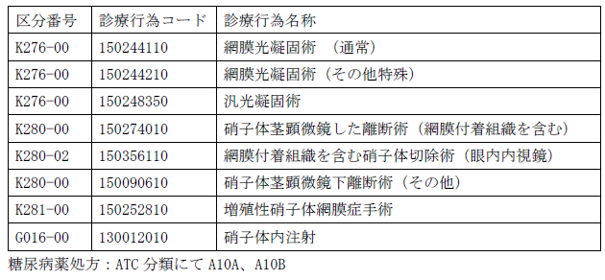
 | 23 | 糖O-0206 | 糖尿病患者の疾患理解度 | 収集方法の検討がのぞまれる指標 | NA | NA | NA | NA |  | O | 糖尿病患者体験調査 由来指標 ※現時点で参考となる調査は見当たらない
 | 24 | 糖O-0207 | 一般市民の糖尿病に関する理解度 | 収集方法の検討がのぞまれる指標 | NA | NA | NA | NA |  | O | 一般市民意識調査 由来指標 ※現時点で参考となる調査は見当たらない
 | 25 | 糖P-0301 | 特定健診の実施率 | 特定健康診査受診者数／特定健康診査対象者数（推計）×100 | 1 | 1 | NA | NA | 厚生労働省「特定健康診査・特定保健指導に関するデータ」令和3年度 | P
 | 26 | 糖P-0302 | 特定保健指導の実施率 | 特定保健指導（積極的支援・動機づけ支援）修了者数／特定保健指導（積極的支援・動機づけ支援）対象者数×100 | 1 | 1 | NA | NA | 厚生労働省「特定健康診査・特定保健指導に関するデータ」令和3年度 | P
 | 27 | 糖O-0301 | 特定健診での受診勧奨により実際に医療機関へ受診した糖尿病未治療患者割合 | 収集方法の検討がのぞまれる指標 | NA | NA | NA | NA |  | O | 研究班で検証の上、定義の精緻化を行うべく検討中 【出典候補】厚生労働省「NDB（National Data Base）」（令和2年度診療分）
 | 28 | 糖P-0303 | HbA1cもしくはGA検査の実施割合 | 以下の定義で算出： 分子：分母に含まれる患者のうち、HbA1c 検査もしくは グリコアルブミン（ GA 検査が1 年間で 1 度以上あった患者数 分母：糖尿病定期受診（4 か月以上受診間隔が空かない）をしている患者数※当該年度に入院した患者を除く 該当するコード：HbA1c検査・ GA 検査（備考参照） | NA | NA | NA | NA | 厚生労働省「NDB（National Data Base）」（令和2年度診療分） 個票解析 | P
 | 29 | 糖P-0304 | インスリン治療の実施割合 | 以下の定義で算出： 分子：分母に含まれる患者のうち、1 年間でインスリン処方が 1 度以上あり、かつ、在宅自己注射指導管理料の算定が 1 度以上あった糖尿病患者の数 分母：糖尿病定期受診（4 か月以上受診間隔が空かない）をしている患者数※当該年度に入院した患者を除く 該当するコード：インスリン処方（ATC 分類にて A10A） 在宅自己注射指導管理料（備考参照） | NA | NA | NA | NA | 厚生労働省「NDB（National Data Base）」（令和2年度診療分） 個票解析 | P | 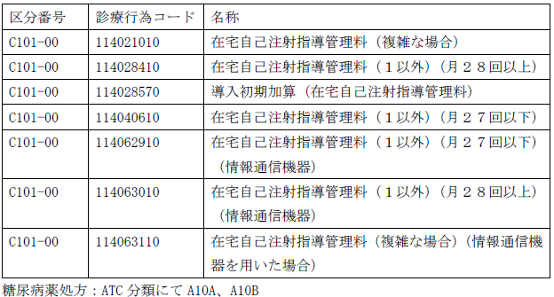
 | 30 | 糖P-0305 | 糖尿病透析予防指導もしくは糖尿病合併症管理の実施割合 | 以下の定義で算出： 分子：分母に含まれる患者のうち、糖尿病透析予防指導管理料または糖尿病合併症管理料のいずれかが 1 年間で１度以上算定されている患者数 分母：糖尿病定期受診（4 か月以上受診間隔が空かない）をしている患者数※当該年度に入院した患者を除く 該当するコード：（備考参照） | NA | NA | NA | NA | 厚生労働省「NDB（National Data Base）」（令和2年度診療分） 個票解析 | P
 | 31 | 糖P-0306 | 外来栄養食事指導の実施割合 | 以下の定義で算出： 分子：分母に含まれる患者のうち、外来栄養食事指導料、集団栄養食事指導料が1 年間で 1 度以上算定のあった患者数 分母：糖尿病定期受診（4 か月以上受診間隔が空かない糖尿病患者）をしている患者数※当該年度に入院した患者を除く 該当するコード：外来栄養食事指導料、集団栄養食事指導料（備考参照） | NA | NA | NA | NA | 厚生労働省「NDB（National Data Base）」（令和2年度診療分） 個票解析 | P | 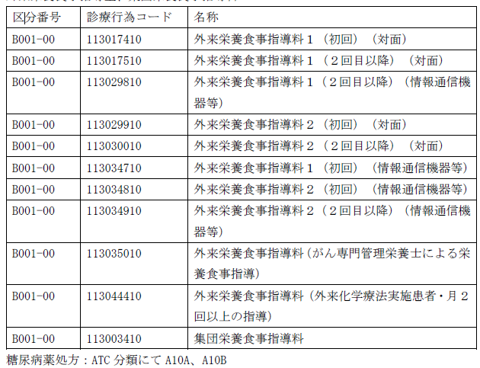
 | 32 | 糖S-0301 | 1型糖尿病に対する専門的治療を行う医療機関数 | 1年間で インスリン 処方が 1 度以上あり、かつ診療行為よりシリンジポンプに関連する加算を算定した患者が抽出された医療機関数 該当するコード：インスリン処方（ATC 分類にて A10A） シリンジポンプに関連する加算（備考参照） | NA | NA | NA | NA | 厚生労働省「NDB（National Data Base）」（令和2年度診療分） 個票解析 | S
 | 33 | 糖S-0302 | 妊娠糖尿病・糖尿病合併妊娠に対する専門的治療を行う医療機関数 | 在宅妊娠糖尿病患者指導管理料を算定している医療施設数 該当するコード：在宅妊娠糖尿病患者指導管理料（備考参照） | NA | NA | NA | NA | 厚生労働省「NDB（National Data Base）」（令和2年度診療分） 個票解析 | S
 | 34 | 糖S-0303 | 糖尿病専門医が在籍する医療機関数（人口10万人あたり） | 日本糖尿病学会糖尿病専門医が在籍する医療機関数（10万人対） | 1 | 1 | 1 | 1 | 日本糖尿病学会「糖尿病専門医の認定状況」（令和5年7月末確認時点） 令和2年国勢調査 | S | 確認時点で廃院していた医療機関、無所属および海外の場合は除外した。
 | 35 | 糖S-0304 | 糖尿病療養指導士が在籍する医療機関数（人口10万人あたり） | 日本糖尿病療養指導士認定機構認定指導士が在籍する医療機関数（10万人対） | 1 | 1 | NA | NA | 日本糖尿病療養指導士認定機構「糖尿病療養指導士の状況」（令和5年7月末確認時点） 令和2年国勢調査 | S
 | 36 | 糖P-0307 | 眼底検査の実施割合 | 以下の定義で算出： 分子：分母に含まれる患者のうち、眼底検査が１年間に1 度以上あった糖尿病患者 分母：糖尿病定期受診（4 か月以上受診間隔が空かない）をしている患者数※当該年度に入院した患者を除く 該当するコード：眼底検査（備考参照） | NA | NA | NA | NA | 厚生労働省「NDB（National Data Base）」（令和2年度診療分） 個票解析 | P | 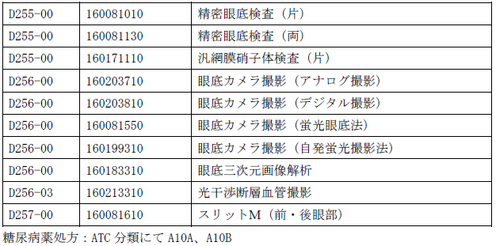
 | 37 | 糖P-0308 | 尿中アルブミン・蛋白定量検査の実施割合 | 以下の定義で算出： 分子：分母に含まれる患者のうち、アルブミン定量（尿）もしくは蛋白定量（尿）検査が 1 年間で 1 度以上あった患者の数 分母：糖尿病定期受診（ 4 か月以上受診間隔が空かない）をしている患者数※当該年度に入院した患者・ 200 床以上の施設で処方を受けている患者を除く 該当するコード：アルブミン定量（尿）、蛋白定量（尿）検査（備考参照） | NA | NA | NA | NA | 厚生労働省「NDB（National Data Base）」（令和2年度診療分） 個票解析 | P
 | 38 | 糖P-0309 | クレアチニン検査の実施割合 | 以下の定義で算出： 分子：分母に含まれる患者のうち、（血清）クレアチニンが１年間に１度以上あった患者数 分母：糖尿病定期受診（4 か月以上受診間隔が空かない糖尿病患者）をしている患者数※当該年度に入院した患者を除く 該当するコード：（血清）クレアチニン検査（備考参照） | NA | NA | NA | NA | 厚生労働省「NDB（National Data Base）」（令和2年度診療分） 個票解析 | P
 | 39 | 糖P-0310 | 糖尿病透析予防指導もしくは糖尿病合併症管理の実施割合[再掲] | 糖P-0305 の再掲 | NA | NA | NA | NA |  | P
 | 40 | 糖P-0311 | 外来栄養食事指導の実施割合[再掲] | 糖P-0306 の再掲 | NA | NA | NA | NA |  | P
 | 41 | 糖S-0305 | 腎臓専門医が在籍する医療機関数（人口10万人あたり） | 日本腎臓学会腎臓専門医が在籍する医療機関数（10万人対） | 1 | 1 | 1 | 1 | 日本腎臓学会「腎臓専門医の状況」（令和5年7月末確認時点） 令和2年国勢調査 | S | 退職（退官）・休職および海外の場合は除外した。
 | 42 | 糖S-0306 | 糖尿病網膜症に対する専門的治療を行う医療機関数（人口10万人あたり） | 1年間で糖尿病薬処方が 1 度以上あった患者に糖尿病網膜症治療（網膜光凝固術、硝子体茎顕微鏡離断術など）を算定した医療機関数（10万人対） 該当するコード：網膜症治療（備考参照） | NA | NA | NA | NA | 厚生労働省「NDB（National Data Base）」（令和2年度診療分） 個票解析 令和2年国勢調査 | S | 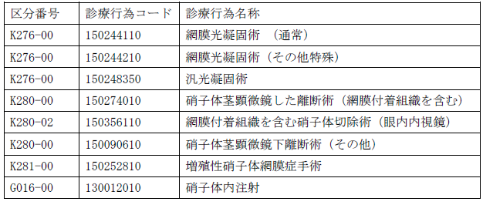
 | 43 | 糖S-0307 | 糖尿病性腎症に対する専門的治療を行う医療機関数（人口10万人あたり） | 糖尿病透析予防指導管理料が算定されている医療機関数（10万人対） 該当するコード：糖尿病透析予防指導管理料（備考参照） | NA | NA | NA | NA | 厚生労働省「NDB（National Data Base）」（令和2年度診療分） 個票解析 令和2年国勢調査 | S
 | 44 |  | （参考）糖尿病性腎症に対する専門的治療を行う医療機関数（届出）（人口10万人あたり） | 糖尿病透析予防指導管理料の施設基準の届出をしている医療機関数（10万人対） | 1 | 1 | 1 | 1 | 地方厚生局届出受理（2023年6月時点） 令和2年国勢調査
 | 45 | 糖S-0308 | 糖尿病足病変に対する専門的治療を行う医療機関数（人口10万人あたり） | 糖尿病合併症管理料が算定されている医療機関数（10万人対） 該当するコード：糖尿病合併症管理料（備考参照） | NA | NA | NA | NA | 厚生労働省「NDB（National Data Base）」（令和2年度診療分） 個票解析 令和2年国勢調査 | S
 | 46 |  | （参考）糖尿病足病変に対する専門的治療を行う医療機関数（届出）（人口10万人あたり） | 糖尿病合併症管理料の施設基準の届出をしている医療機関数（10万人対） | 1 | 1 | 1 | 1 | 地方厚生局届出受理（2023年6月時点） 令和2年国勢調査
 | 47 | 糖S-0309 | 歯周病専門医が在籍する医療機関数（人口10万人あたり） | 日本歯周病学会歯周病専門医が在籍する医療機関数（10万人対） | 1 | 1 | 1 | 1 | 日本歯周病学会「歯周病専門医の認定状況」（令和5年7月末確認時点） 令和2年国勢調査 | S | 確認時点で廃院していた医療機関、および海外の場合は除外している。
 | 48 | 糖S-0310 | 糖尿病性腎症重症化予防の取組基準①～⑤をすべて満たしている自治体の割合 | 以下５つの基準をすべて満たす自治体（市町村）の割合 ①対象者の抽出基準が明確である こと ②かかりつけ医と連携した取組である こと ③保健指導を実施する場合には、専門職が取組に携わること ④事業の評価を実施すること ⑤取組の実施に当たり、地域の実情に応じて各都道府県の糖尿病対策推進会議等との連携（ 各都道府県による対応策の議論や取組内容の共有など）を図ること | 1 | NA | NA | NA | 令和5年度保険者努力支援制度 市町村取組評価分データ | S
 | 49 | 糖P-0312 | 糖尿病連携手帳の発行数 | 収集方法の検討がのぞまれる指標 | NA | NA | NA | NA |  | P | 日本糖尿病協会での把握状況について確認を要する
 | 50 |  | 糖尿病連携手帳の使用数
 | 51 |  | 糖尿病眼手帳の発行数
 | 52 |  | 糖尿病眼手帳の使用数
 | 53 | 糖P-0313 | 診療情報提供料（III）の算定件数 | 収集方法の検討がのぞまれる指標 | NA | NA | NA | NA |  | P | 本項目が糖尿病における多職種連携の実態を表すものか確認を要する 【出典候補】厚生労働省「NDB（National Data Base）」（令和2年度診療分）
 | 54 | 糖S-0311 | 糖尿病性腎症重症化予防の取組基準①～⑤をすべて満たしている自治体の割合[再掲] | 糖S-0310の再掲 | 1 | NA | NA | NA |  | S
 | 55 | 糖O-0302 | 継続的な情報提供を受けている糖尿病患者の割合 | 収集方法の検討がのぞまれる指標 | NA | NA | NA | NA |  | O | 糖尿病患者体験調査 由来指標 ※現時点で参考となる調査は見当たらない
 | 56 | 糖O-0303 | 治療と仕事を両立するための勤務上の配慮がなされている糖尿病患者の割合 | 収集方法の検討がのぞまれる指標 | NA | NA | NA | NA |  | O | 糖尿病患者体験調査 由来指標 【参考】国立がん研究センター がん対策研究所「患者体験調査」に以下の設問がある Ｑ．がんの治療中に、職場や仕事上の関係者から治療と仕事を両方続けられるような勤務上の配慮があった。 回答選択肢： {とてもそう思う、ある程度そう思う、ややそう思う、どちらともいえない、そう思わない、わからない}
 | 57 | 糖S-0310 | 糖尿病患者会の数 | 収集方法の検討がのぞまれる指標 | NA | NA | NA | NA |  | S | 日本糖尿病協会に加入する糖尿病「友の会」は、日糖協データベースで都道府県別に把握可能 「友の会」以外の患者会についても把握できるかどうか確認を要する
 | 58 | 糖O-0304 | 患者会に所属している患者・家族の割合 | 収集方法の検討がのぞまれる指標 | NA | NA | NA | NA |  | O | 糖尿病患者体験調査 由来指標 ※現時点で参考となる調査は見当たらない
 | 59 | 糖P-0314 | 自治体による講演の聴講者数、発信情報の閲覧数 | 収集方法の検討がのぞまれる指標 | NA | NA | NA | NA |  | P | 各自治体での把握状況について確認を要する

